MICROONDA
PLANILLA DE DATOS GARANTIZADOS |  |  |  | 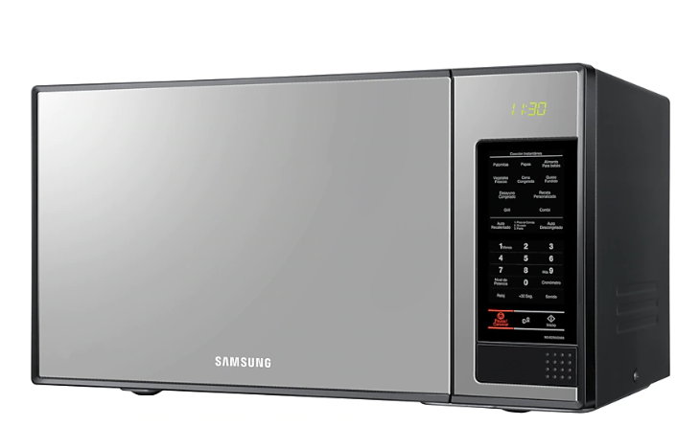

MICROONDA |  |  |  | CÓDIGO | 2004653
 |  |  |  | FECHA REVISIÓN | 2021-12-16
 |  |  |  | ÁREA ESPECIALISTA: Servicios Generales

DESCRIPCIÓN SAP: MICROONDA
ITEM | DATOS | UNIDAD | PEDIDO | OFRECIDO | COMPROBACIÓN Y MEDICIÓN | COMENTARIO
1 | Empresa proveedora | … | (*)
2 | Fabricante | … | (*)
3 | Marca | … | (**)
4 | Modelo | … | (*)
5 | País de origen | … | (*)
6 | Norma de fabricación y ensayos | … | AME8113ST
7 | Embalaje | … | CAJAS QUE NO EXCEDAN PESO DE 60 LIBRAS
8 | Garantía | Años | 2
9 | Especificaciones Físicas | … | …
9.1 | Cantidad de carga | Pie | 20/40
9.2 | Peso Neto | kg | 19
9.3 | Peso bruto | kg | 22
9.4 | Bloqueo de seguridad | … | Bloqueo para niños
10 | Dimensiones | … | …
10.1 | Cavidad (AxAlxP) | mm | 375 x 262 x 392
10.2 | Exterior (AxAlxP) | mm | 555 x 313 x 459
10.3 | Bruto (AxAlxP) | mm | 624 x 380 x 501
11 | Información General | … | …
11.1 | Capacidad (mAh) | … | 1,4 pies cúbicos / 40 litros
11.2 | Fuente de Calor | … | Parrilla
11.3 | Interior de cavidad | … | Cerámica esmaltada
11.4 | Nivel de potencia | … | 10
11.5 | Tipo de apertura de la puerta | … | Botón
11.6 | Distribución de Microondas | … | Bandeja giratoria
12 | Características eléctricas | … | …
12.1 | Método de Control | … | Electrónico
12.2 | Consumo de Ebnergía (Microondas) | W | 1,600
12.3 | Tipo de Display | … | LED
12.4 | Potencia de Salida (Max) | W | 950
12.5 | Tension nominal | V | 120
12.6 | Frecuencia | Hz | 50 / 60
13 | Funciones Generales | … | …
13.1 | Tiempo Máximo de Cocción | Minutos / segundos | 99 min y 90 s
13.2 | Cocción al Vapor | … | Auto
13.3 | Calentador de Grill | … | Recubrimiento
13.4 | Opción de Sistema de Reloj | Hora | (12H/24H)
13.5 | Opciones de Sonido | … | Si
13.6 | Configuración (My Choice) | … | Seguro para Niños
13.7 | Más / Menos | … | Si
13.8 | Un Minuto / 30 seg Plus | … | Mas 30 s


(*) A indicar por el oferente
(**) Timbrado en el material en alto o bajo relieve

 |  |  |  | Fecha de la oferta

 | Gregorio Vásquez |  |  | Nombre y firma del oferente
 | Encargado de Servicios Generales
COMENTARIOS:

